Bug Reports
BUG ID | TITTLE | DESCRIPTION | FAILED US / TC / STEP | EXPECTED RESULT | ACTUAL RESULT | PRIORITY | SEVERITY | TEST TYPE | ENVOIREMENT | BROWSER | OPERATION SYSTEM |  | STATUS | REPORTER | ASSIGNED | DATE
BT_01 | Search input alaninda submit butonu gozukmuyor | Search butonuna tiklandiktan sonra acilan input alanina input girildikten sonra gonderebilmek icin submit butonu bulunmalidir,yalnizca enter ile gonderim saglaniyor. | US_002 / TC_0202 / 4. | submit butonu goruntulenmelidir | submit butonu goruntulenmedi | Low | 2 | Manual Test | Prod Enviroment | Chrome , 131.0.6778.86 | Windows 10 | 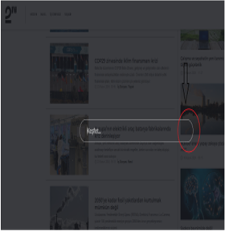 | NEW | Gulpembe | 2nTECH / DEV | 23.11.2024
BT_02 | Search input alaninda submit butonu gozukmuyor | Search butonuna tiklandiktan sonra acilan input alanina input girildikten sonra gonderebilmek icin submit butonu bulunmalidir,yalnizca enter ile gonderim saglaniyor. | US_002 / TC_0202 / 4. | submit butonu goruntulenmelidir | submit butonu goruntulenmedi | Low | 2 | Manual Test | Prod Enviroment | Edge , 131.0.2903.63 | Windows 10 |  |  | Gulpembe | 2nTECH / DEV | 23.11.2024
BT_03 | KVKK Checkbox'I direkt secili olarak geliyor | Form sonunda KVKK metnini okumadan once checkbox secili halde olmamalidir. | US_003 / TC_0301 / 4. | KVKK checkboxi okunmadan secili olmamalidir | KVKK checkboxi secili | Medium | 3 | Manual Test | Prod Enviroment | Chrome , 131.0.6778.86 | Windows 10 | 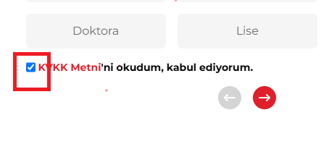 | NEW | Gulpembe | 2nTECH / DEV | 23.11.2024
BT_04 | KVKK Checkbox'I direkt secili olarak geliyor | Form sonunda KVKK metnini okumadan once checkbox secili halde olmamalidir. | US_003 / TC_0301 / 4. | KVKK checkboxi okunmadan secili olmamalidir | KVKK checkboxi secili | Medium | 3 | Manual Test | Prod Enviroment | Edge , 131.0.2903.63 | Windows 10 |  |  | Gulpembe | 2nTECH / DEV | 23.11.2024
BT_05 | Videolu haberler oynatilamiyor | Anasayfa videolu haberler bolumunde istenilen habere tiklandiginda videolar oynatilabiliyor olmasi lazim. | US_005 / TC_0501 / 5. | Video oynatilmalidir | Video oynatilamadi | Medium | 3 | Manual Test | Prod Enviroment | Chrome , 131.0.6778.86 | Windows 10 | 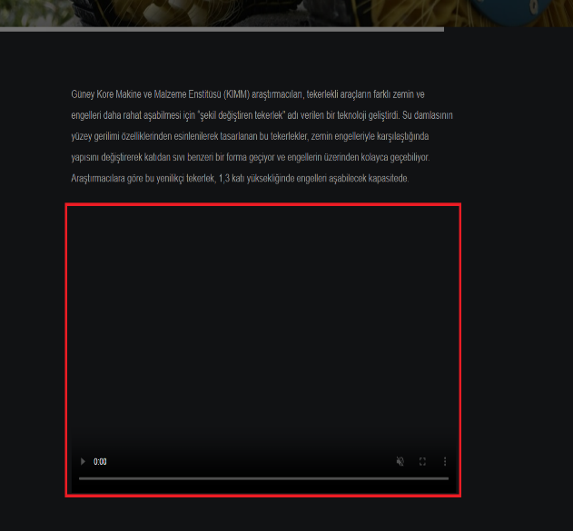 | NEW | Gulpembe | 2nTECH / DEV | 24.11.2024
BT_06 | Videolu haberler oynatilamiyor | Anasayfa videolu haberler bolumunde istenilen habere tiklandiginda videolar oynatilabiliyor olmasi lazim. | US_005 / TC_0501 / 5. | Video oynatilmalidir | Video oynatilamadi | Medium | 3 | Manual Test | Prod Enviroment | Edge , 131.0.2903.63 | Windows 10 |  |  | Gulpembe | 2nTECH / DEV | 24.11.2024

